ใบสั่งซิ้อสินค้า
 |  |  |  | เลขที่เอกสาร | XX-XXX
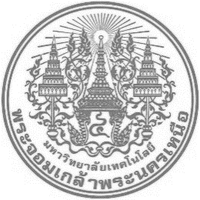 |  | มหาวิทยาลัย เทคโนโลยีพระจอมเกล้าพระนครเหนือ วิทยาเขตปราจีนบุรี
 |  | KING MONGKUT'S UNIVERSITY OF TECHNOLOGY NORTH BANGKOK

 |  | 129 หมู่ 6 ตำบลเนินหอม อำเภอเมือง จังหวัดปราจีนบุรี 25230
 |  | 129 ,Village No. 6, Sub District Noen Hom, Mueng, Prachinburi, 25230
 |  | Tel : 037-217-300-9 Ext. 7331 Fax : 037-217-315
 |  |  |  | วันที่ / Date : | 2020-09-07 20:14:47
รหัส | S-013 |  |  | เลขที่ / Order No : | 1-10/1-49
ใบสั่งซื้อสินค้า / Purchasing Order

เรียน / ATTH : | ไทยโย เฟอร์นิเจอร์ |  | คณะเทคโนโลยีและการอุตสาหกรรม ชั้น4
 | 263-264 หมู่ 4 หมู่บ้านวังปริญญา ถ.เพชรเกษม แขวงหลักสอง เขตบางแค กทม. 10160 |  | FITM F4

เรียน TO : | คุณพจนีย์ เทพภักดี โทร. 0-2809-1511-3 โทรสาร 0-2444-2611
Item : | Descriptions | Quantities | Unit Price | Amount Baht
1 | เก้าอี้ | 10 | 99.00 | 990.00
 | โต๊ะ | 10 | 149.00 | 1490.00

 |  |  | Total | 2480.00
 |  |  | Special Discount | 0.00%
 |  |  | VAT 7% | 173.60
 |  |  | Grand Total | 2653.60

